2020_07_data
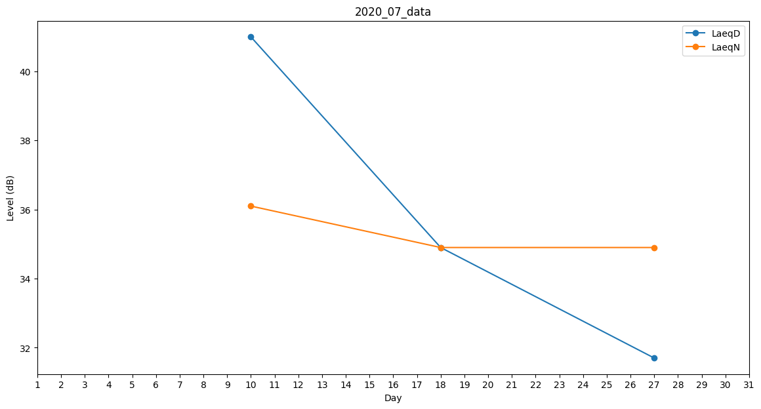
Day | LaeqD | LaeqN
1 | 0 | 0
2 | 36.1 | 0
3 | 34.9 | 0
4 | 0 | 0
5 | 0 | 0
6 | 0 | 0
7 | 0 | 40.2
8 | 0 | 28.8
9 | 0 | 0
10 | 41 | 36.1
11 | 0 | 0
12 | 0 | 0
13 | 0 | 0
14 | 0 | 0
15 | 41.8 | 0
16 | 0 | 0
17 | 0 | 0
18 | 34.9 | 34.9
19 | 0 | 0
20 | 0 | 0
21 | 0 | 0
22 | 27.7 | 0
23 | 0 | 30.7
24 | 0 | 34.9
25 | 0 | 0
26 | 33.3 | 0
27 | 31.7 | 34.9
28 | 32.7 | 0
29 | 27.6 | 0
30 | 0 | 0
31 | 35.5 | 0

